Requisitos
REQUISITOS V1.0 Healthy Routine
 | REQUISITOS | Versión del documento | V1.0 | V1.1 | V2.0 | V3.0
 |  | Fecha de modificación | 2019-03-10 | 2019-03-12 | 2019-03-14 | 2019-03-16

 | Identificador | Requisito | Especificación | Actor(es) | Prioridad | Supuesto | FURPS+ | Estado
 | REQ/01 | Registro de beneficiario | El sistema debe permitir al beneficiario ingresar información básica de contacto para su perfil y se registrará en el sistema | Beneficiario | Alta | El beneficiario tienen un dispositivo móvil con sistema operativo Android o iOS | Funcional | Implementado
 | REQ/02 | Ingreso de usuarios | El sistema debe permitir al usuario ingresar con su email y contraseña al sistema. | Beneficiario, experto | Alta | El beneficiario se ha registrado en el sistema. El experto posee una cuenta | Funcional | Implementado
 | REQ/03 | Solicitar información | El sistema deberá solicitar la información correspondiente a meta (¿Perder peso?, ¿Mantenerse en forma?, ¿Ganar masa muscular?), género, edad, estatura y peso. | Beneficiario | Media | El beneficiario se ha registrado en el sistema | Funcional | En implementación
 | REQ/04 | Crear dieta | El sistema debe permitir al experto crear las dietas para que sean almacenadas en la base de datos. | Experto | Alta | El experto deberá tener información de las dietas a crear | Funcional | Implementado
 | REQ/05 | Modificar dieta | El sistema debe permitir al experto modificar las dietas, cambiando su información y su imagen. | Experto | Media | La dieta ya debe estar creada para modificarla. | Funcional | Implementado
 | REQ/06 | Desplegar dietas | El sistema deberá tardar menos de 3 segundos en mostrar la dieta | Beneficiario, experto | Media | La dieta ya debe estar creada para desplegarla | No funcional, Rendimiento | Implementado
 | REQ/07 | Eliminar dieta | El sistema debe permitir al experto eliminar dietas. | Experto | Media | El experto seleccionará una de las dietas listadas del sistema | Funcional | Implementado
 | REQ/08 | Seleccionar y añadir dieta | El sistema debe permitir al beneficiario seleccionar una dieta y añadirla a su lista de dietas favoritas para poder tener constancia de las dietas que ha tomado. | Beneficiario | Alta | La dieta ya debe estar creada para agregarla | Funcional | En implementación
 | REQ/09 | Mostrar mi dieta | El sistema deberá mostrar sólo aquella dieta que el beneficiario ha añadido | Beneficiario | Media | La dieta ya debe estar seleccionada para listarla | Funcional | En implementación
 | REQ/10 | Crear plan de ejercicio | El sistema debe permitir al experto crear los planes de ejercicio para almacenarlos en la base de datos. | Experto | Alta | El experto deberá tener información de los ejercicios físicos a crear (stretching y push up) | Funcional | Verificado
 | REQ/11 | Modificar plan de ejercicio | Las planes de ejercicio físico pueden ser editadas por el experto, cambiando su información y su imagen. | Experto | Media | El experto seleccionará una de las rutinas físicas listadas del sistema para modificar. | Funcional | Verificado
 | REQ/12 | Desplegar planes de ejercicio | El sistema deberá tardar menos de 3 segundos en mostrar el plan de ejercicios | Beneficiario, experto | Media | El plan de ejercicios ya debe estar creado para desplegarlo | No funcional, Rendimiento | Verificado
 | REQ/13 | Eliminar plan de ejercicio | El sistema debe permitir al el experto eliminar planes de ejercicio. | Experto | Media | El experto seleccionará una de las rutinas físicas listadas del sistema para eliminar. | Funcional | Verificado
 | REQ/14 | Seleccionar y añadir plan de ejercicio | El sistema debe permitir al beneficiario seleccionar un plan de ejercicios y añadirlo a su lista de ejercicios para poder tener constancia de aquellos que realiza. | Beneficiario | Alta | El plan ya debe estar creado para agregarlo | Funcional | Verificado
 | REQ/15 | Mostrar mi plan de ejercicios | El sistema mostrará sólo aquellos ejercicios que el beneficiario ha añadido | Beneficiario | Media | El plan ya debe estar seleccionado para listarlo | Funcional | Verificado
 | REQ/16 | Modificar información del beneficiario | El sistema debe permitir al beneficiario modificar su información básica de contacto. | Beneficiario | Media | El beneficiario deberá tener una cuenta creada en el sistema. | Funcional | En implementación
 | REQ/17 | Modificar contraseña | El sistema debe permitir al beneficiario modificar su contraseña | Beneficiario | Media | El beneficiario deberá tener una cuenta creada en el sistema. | Funcional | En implementación
 | REQ/18 | Eliminar cuenta | El sistema debe permitir al beneficiario eliminar su cuenta del sistema | Beneficiario | Alta | El beneficiario ha ingresado al sistema. | Funcional | En implementación
 | REQ/19 | Cerrar sesión | El sistema debe permitir al beneficiario cerrar la sesión de navegación en la aplicación. | Beneficiario, experto | Alta | El beneficiario ha ingresado al sistema. | Funcional | Implementado
 | REQ/20 | Conexión a internet | El sistema al que se accede desde los dispositivos como celulares deben estar conectados desde WIFI | No aplica | Alta | Los dispositivos desde donde se acceda al software deberán estar conectados a internet. | Implementación | Implementado
 | REQ/21 | Conexión a la base de datos (Firebase) | Es necesaria la vinculación de la aplicación con Firebase para mantener la información consistente | Desarrollador | Alta | El software debe estar conectado a una base de datos en tiempo real para almacenar información simultáneamente, este proceso debe hacerse antes de subir a un hosting. | Soporte | Implementado
 | REQ/22 | Conexión en dispositivos Android y iOS | El sistema debe ser compatible con estos dos sistemas operativos | Desarrollador | Media | Los dispositivos desde donde se accedan al software deberán tener instalado su sistema operativo Android o iOS | Soporte | En implementación
 | REQ/23 | Reporte temporal de la conectividad de los beneficiarios | El sistema debe permitir al experto generar un reporte de conectividad de los beneficiarios | Experto | Media | El beneficiario ha ingresado al sistema | Soporte | Verificado
 | REQ/24 | Interfaz amigable e intuitiva beneficiario y experto | El sistema debe tener una interfaz intuitiva para mejorar la experiencia del beneficiario y del experto dentro de la aplicación | Desarrollador | Media | El framework deberá estar en la capacidad de soportar la GUI | Interfaz | En implementación
 | REQ/25 | Secciones informativas | El beneficiario y el experto podrán conocer las funcionalidades que tendrán dentro del sistema | Desarrollador | Media | El beneficiario ha ingresado al sistema. | Facilidad de uso | En implementación
 | REQ/26 | El sistema debe soportar 50 usuarios al tiempo en la aplicación | El sistema deberá soportar en simultáneo a 500 personas como mínimo | No aplica | Alta | - | Soporte | En implementación
 | REQ/27 | La arquitectura del sistema es MVC | El sistema deberá tener el modelo de arquitectura el Modelo-Vista-Controlador como diseño de software. | No aplica | Media | - | Implementación | Implementado
 | REQ/28 | Capacidad de almacenamiento de la base de datos | La base de datos debe tener como mínimo una capacidad de 1GB para almacenar la información de texto necesaria. | No aplica | Alta | - | Operación | Implementado
 | REQ/29 | Actualizar base de datos en tiempo real | El sistema deberá actualizar la base de datos a medida que se registra la información. La actualización deberá llevarse a cabo en menos de 2 segundos. | No aplica | Alta | Se ha creado y adaptado la base de datos exitosamente | No funcional, Rendimiento | Verificado
 | REQ/30 | Contactar a un experto | El sistema deberá mostrar una sección donde el beneficiario pueda a acceder a información para contactar a un experto | Desarrollador | Media | El beneficiario ha ingresado al sistema. | Funcional | Verificado
 | REQ/31 | Eliminar mi dieta | El sistema debe borrar la dieta que el beneficiario ha seleccionado para llevar como rutina | Beneficiario | Media | La dieta debe ser la actual (en curso) para el beneficiario. | Funcional | En implementación
 | REQ/32 | Eliminar mi plan de ejercicios | El sistema debe borrar la dieta que el beneficiario ha seleccionado para llevar como rutina | Beneficiario | Media | El plan de ejercicios debe ser el actual (en curso) para el beneficiario. | Funcional | Verificado
 | REQ/33 | Comenzar ejercicios del día | El sistema deberá iniciar la rutina de ejercicios de acuerdo al seleccionado por el beneficiario | Beneficiario | Alto | Debe tener un plan de ejercicios actual para poder basarse en él. | Funcional | Verificado
 | REQ/34 | Mostrar calendario | El sistema deberá mostrar al beneficiario las principales actividades en curso realizadas por el beneficiario | Beneficiario | Media | El beneficiario ha añadido algún plan de ejercicios. | Funcional | Verificado
 | REQ/35 | Mostrar información beneficiario | El sistema deberá mostrar la información que el beneficiario ha ingresado (Información básica: Nombre,correo,edad,peso) | Beneficiario | Baja | El beneficiario se ha registrado en el sistema | Funcional | Implementado
 | REQ/36 | Publicar plan de ejercicios | El sistema deberá publicar el plan de ejercicios seleccionado por el experto para mostrarlo a los beneficiarios | Experto | Baja | Se ha creado un plan de ejercicios | Funcional | En implementación
 | REQ/37 | CRUD Platos | El sistema debe permitir al experto crear,mostrar,editar y eliminar platos | Experto | Alta | - | Funcional | En implementación
 | REQ/38 | CRUD Ejercicios | El sistema debe permitir al experto crear,mostrar,editar y eliminar ejercicios | Experto | Baja | - | Funcional | En implementación
 | REQ/39 | Publicar dieta | El sistema deberá publicar la dieta seleccionada por el experto para mostrarla a los beneficiarios | Experto | Alta | Se ha creado una dieta | Funcional | Implementado

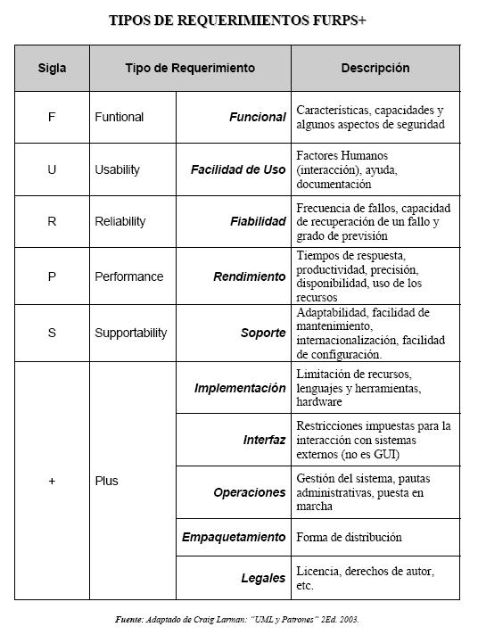
 | Roles

 | Nombre | Descripción
 | Beneficiario | Aquellas perfiles que van a hacer uso del aplicativo móvil. Desean o tienen la necesidad de ingresar al software para conocer los planes nutricionales y las rutinas físicas recomendadas
 | Experto en vida saludable | Aquel perfil que se encargará de crear, modificar y eliminar los planes nutricionales y las rutinas físicas. Posee altos conocimientos en información nutricional y física, persona calificada para la gestión de ambos ítems
 | Desarrollador | Aquel perfil encargado de la programación, mantenimiento y control del sistema

